24
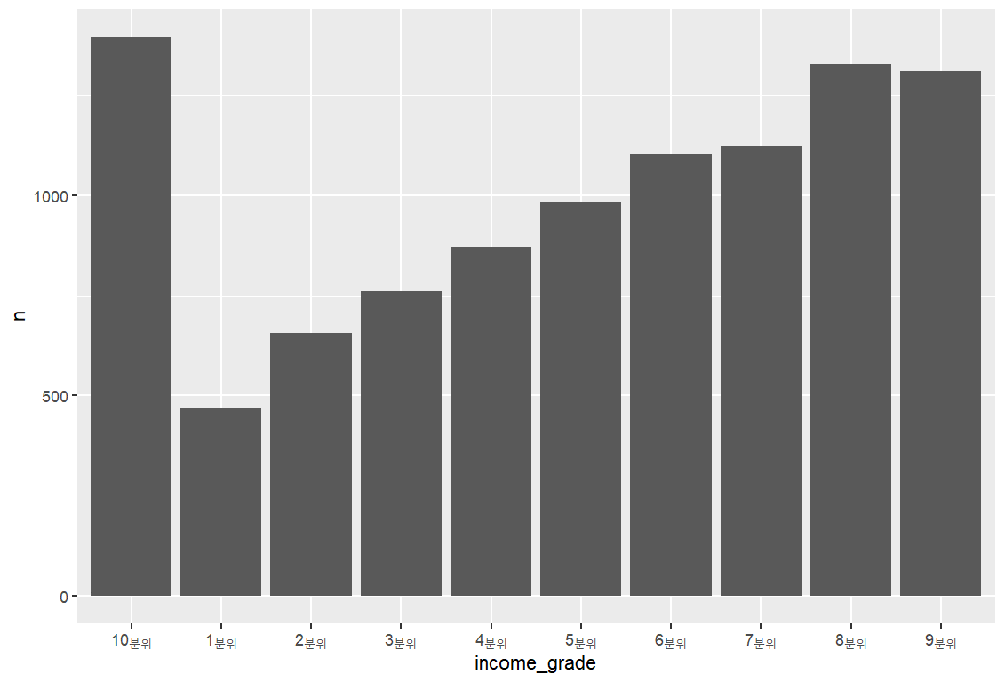
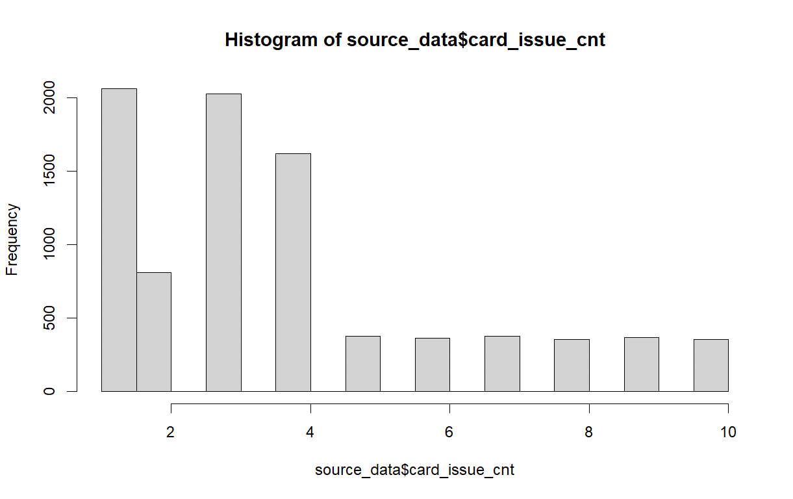
SEQ | 순번 | income_grade | 소득분위 | card_issue_cnt | 신용카드발급기관수 | gender | 성별 | age | 나이 | house_type | 주거유형 | income_grade | income_grade_cnt | credit_score | credit_score_type_cnt
생략 |  |  |  |  |  | F | 4,975 | 0 | 68 | 판잣집 비닐하우스 컨테이너 움막 | 1 | 1분위 | 467 | 1.001 | 1
gender | 성별 |  |  |  |  | M | 5,025 | 1 | 60 | 기타 | 41 | 2분위 | 656 | 1.006 | 1
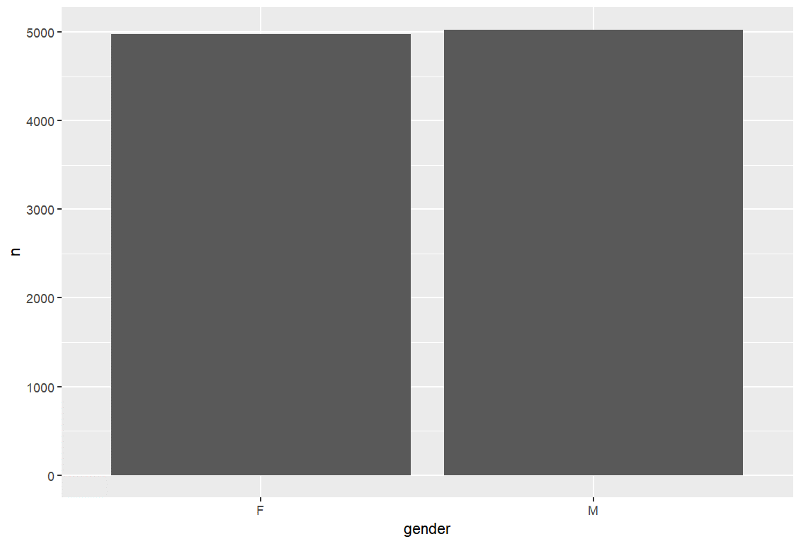
 |  |  |  |  |  |  |  | 2 | 73 | 비거주용 건물(상가 공공 여관 등) 내 주택 | 49 | 3분위 | 761 | 1.007 | 1
 |  |  |  |  |  |  |  | 3 | 78 | 영업 겸용 단독주택 | 156 | 4분위 | 871 | 1.024 | 1
 |  |  |  |  |  |  |  | 4 | 73 | 오피스텔 | 381 | 5분위 | 982 | 1.025 | 1
 |  |  |  |  |  |  |  | 5 | 65 | 연립주택 | 754 | 6분위 | 1,104 | 1.028 | 1
 |  |  |  |  |  |  |  | 6 | 76 | 다가구 단독주택 | 762 | 7분위 | 1,125 | 1.041 | 1
 |  |  |  |  |  |  |  | 7 | 70 | 다세대주택 | 1,439 | 9분위 | 1,310 | 1.046 | 1
 |  |  |  |  |  |  |  | 8 | 71 | 일반 단독주택 | 1,527 | 8분위 | 1,329 | 1.05 | 1
 |  |  |  |  |  |  |  | 9 | 61 | 아파트 | 4,890 | 10분위 | 1,395 | 1.053 | 1
 |  |  |  |  |  |  |  | 10 | 92 |  |  |  |  | 1.079 | 1
 |  |  |  |  |  |  |  | 11 | 81 |  |  |  |  | 1.081 | 1
 |  |  |  |  |  |  |  | 12 | 83 |  |  |  |  | 1.091 | 1
 |  |  |  |  |  |  |  | 13 | 94 |  |  |  |  | 1.096 | 1
 |  |  |  | card_unterm_cnt | 미해지카드수 |  |  | 14 | 90 |  |  |  |  | 1.105 | 1
 |  | credit_score | 신용평가모델점수 |  |  |  |  | 15 | 88 |  |  |  |  | 1.139 | 1
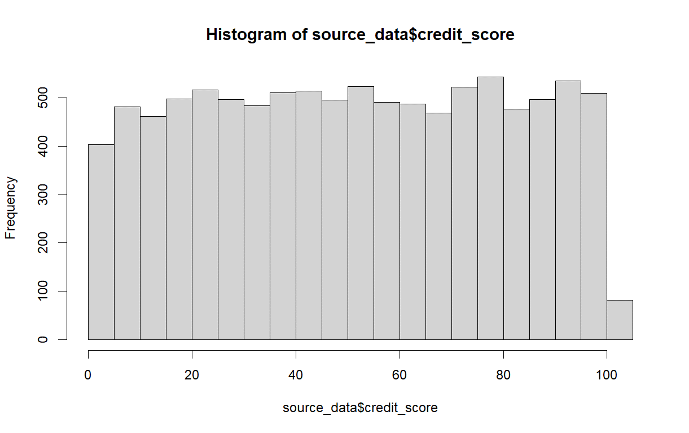
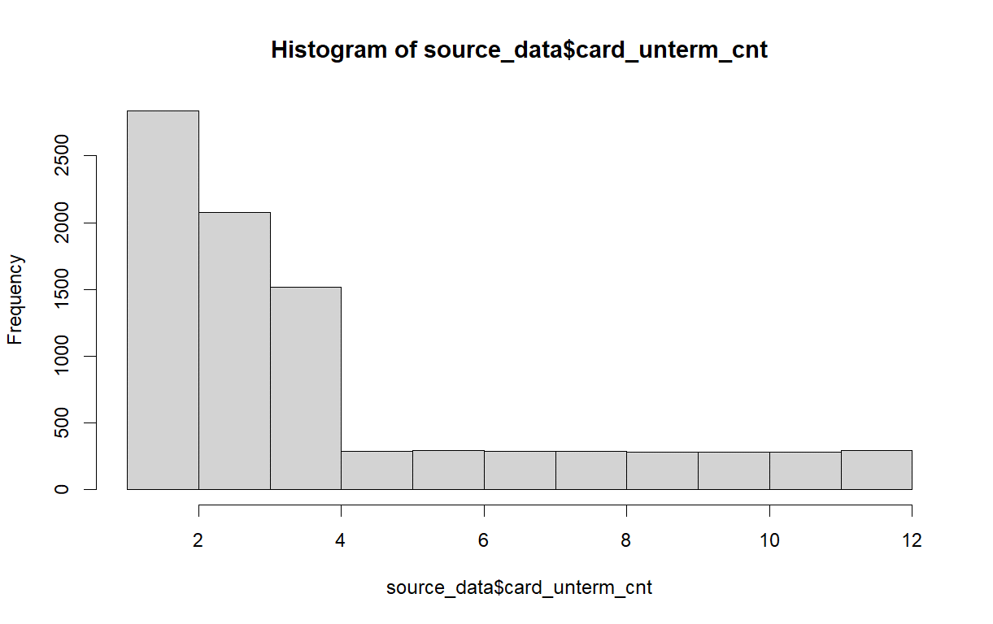
 |  |  |  |  |  |  |  | 16 | 91 |  |  |  |  | 1.143 | 1
age | 나이 |  |  |  |  |  |  | 17 | 98 |  |  |  |  | 1.161 | 1
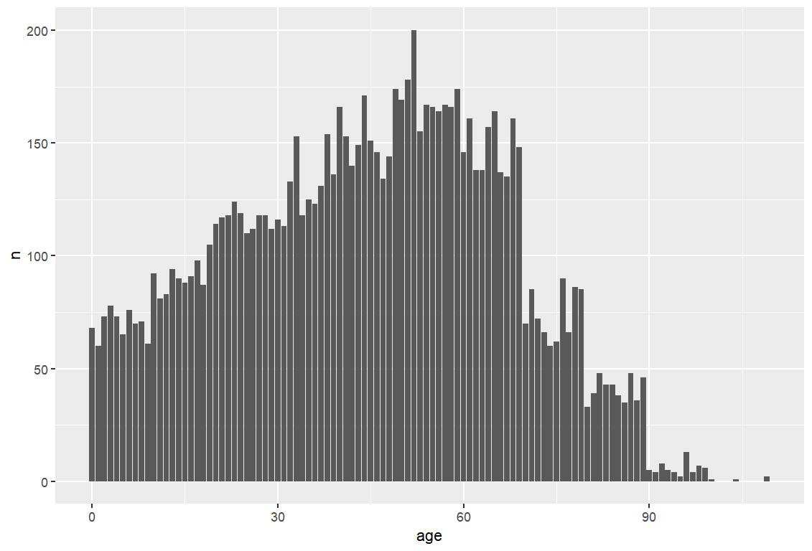
 |  |  |  |  |  |  |  | 18 | 87 |  |  |  |  | 1.175 | 1
 |  |  |  |  |  |  |  | 19 | 105 |  |  |  |  | 1.184 | 1
 |  |  |  |  |  |  |  | 20 | 114 |  |  |  |  | 1.186 | 1
 |  |  |  |  |  |  |  | 21 | 117 |  |  |  |  | 1.197 | 1
 |  |  |  |  |  |  |  | 22 | 118 |  |  |  |  | 1.198 | 1
 |  |  |  |  |  |  |  | 23 | 124 |  |  |  |  | 1.2 | 1
 |  |  |  |  |  |  |  | 24 | 119 |  |  |  |  | 1.223 | 1
 |  |  |  |  |  |  |  | 25 | 110 |  |  |  |  | 1.235 | 1
 |  |  |  |  |  |  |  | 26 | 112 |  |  |  |  | 1.239 | 1
 |  |  |  |  |  |  |  | 27 | 118 |  |  |  |  | 1.246 | 1
 |  |  |  |  |  |  |  | 28 | 118 |  |  |  |  | 1.267 | 1
 |  |  |  | loan_inst_cnt | 대출기관수 |  |  | 29 | 112 |  |  |  |  | 1.293 | 1
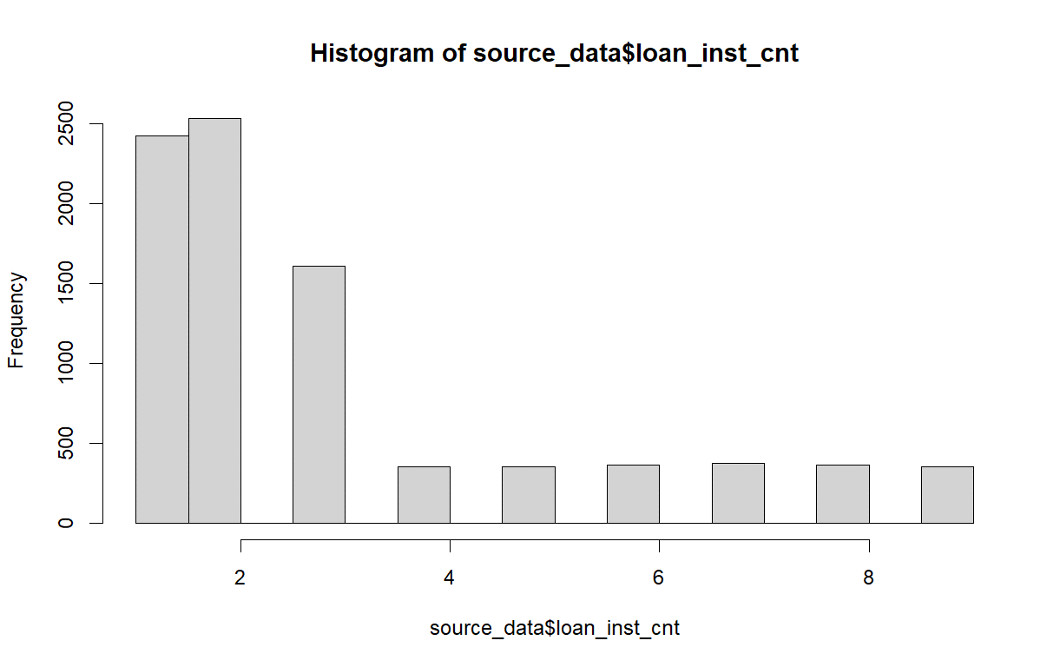
 |  |  |  |  |  |  |  | 30 | 116 |  |  |  |  | 1.296 | 1
 |  | repayment_risk | 상환위험지수 |  |  |  |  | 31 | 113 |  |  |  |  | 1.305 | 1
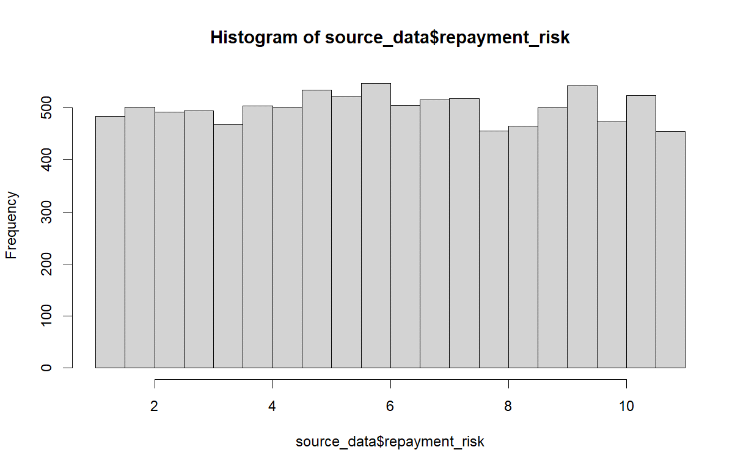
 |  |  |  |  |  |  |  | 32 | 133 |  |  |  |  | 1.335 | 1
 |  |  |  |  |  |  |  | 33 | 153 |  |  |  |  | 1.342 | 1
 |  |  |  |  |  |  |  | 34 | 118 |  |  |  |  | 1.349 | 1
address | 주소 |  |  |  |  |  |  | 35 | 125 |  |  |  |  | 1.361 | 1
생략 |  |  |  |  |  |  |  | 36 | 123 |  |  |  |  | 1.376 | 1
work_adress | 직장주소 |  |  |  |  |  |  | 37 | 131 |  |  |  |  | 1.394 | 1
생략 |  |  |  |  |  |  |  | 38 | 154 |  |  |  |  | 1.404 | 1
house_type | 주거유형 |  |  |  |  |  |  | 39 | 136 |  |  |  |  | 1.408 | 1
 |  |  |  |  |  |  |  | 40 | 166 |  |  |  |  | 1.409 | 1
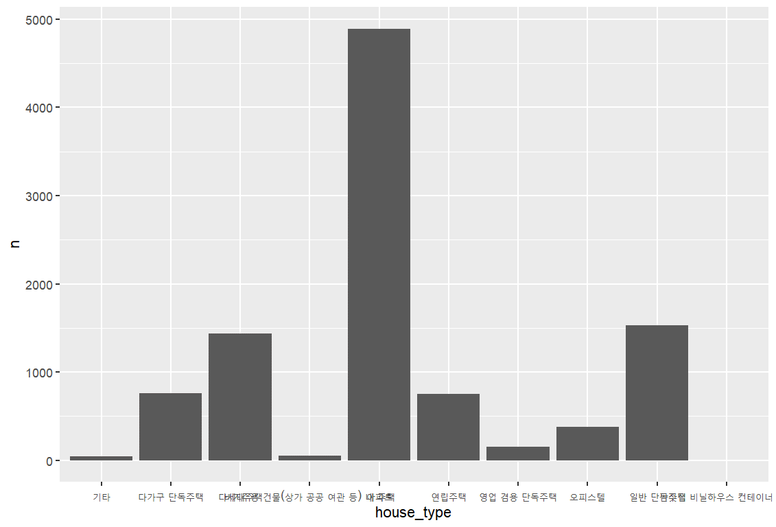
 |  |  |  |  |  |  |  | 41 | 153 |  |  |  |  | 1.421 | 1
 |  |  |  |  |  |  |  | 42 | 140 |  |  |  |  | 1.424 | 1
 |  |  |  |  |  |  |  | 43 | 149 |  |  |  |  | 1.427 | 1
 |  |  |  |  |  |  |  | 44 | 171 |  |  |  |  | 1.438 | 1
 |  |  |  | loan_amount | 대출총금액 |  |  | 45 | 151 |  |  |  |  | 1.449 | 1
 |  | low_interest_score | 저금리스코어정보 |  |  |  |  | 46 | 146 |  |  |  |  | 1.451 | 1
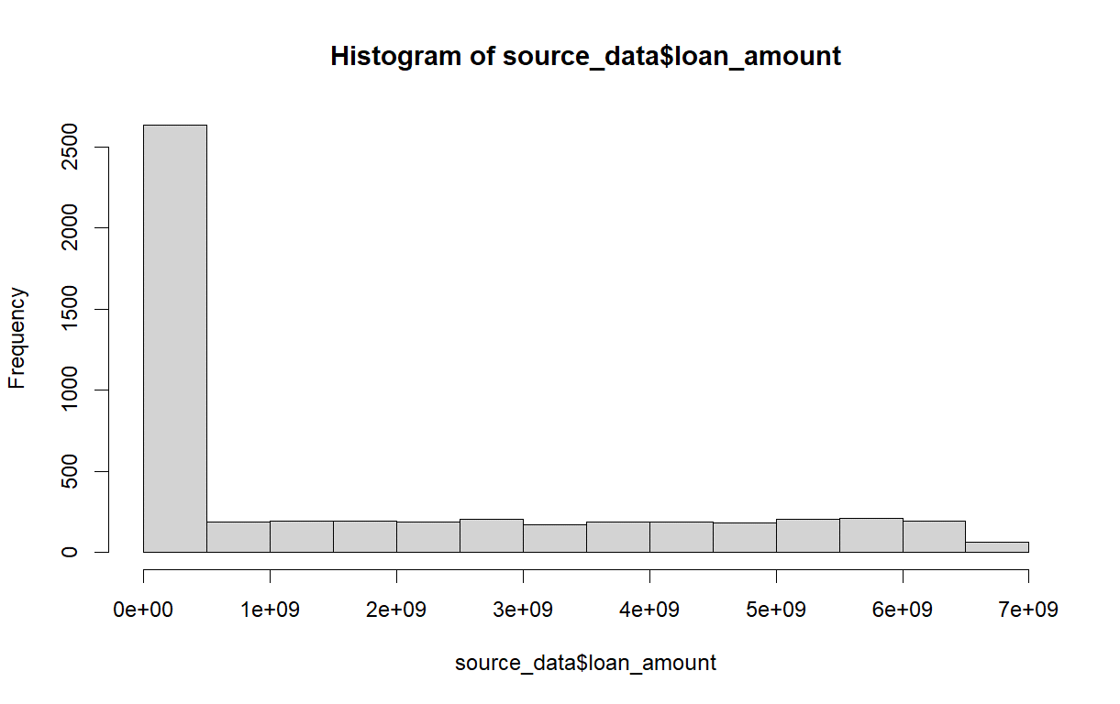
 |  |  |  |  |  |  |  | 47 | 134 |  |  |  |  | 1.455 | 1
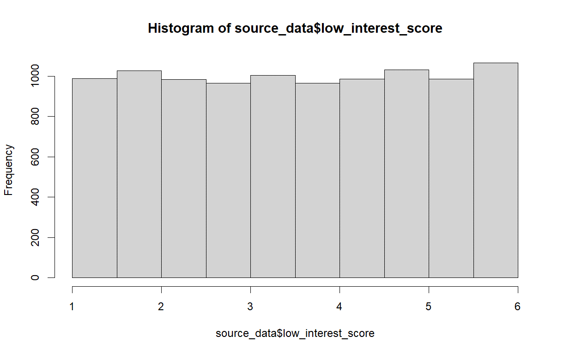
 |  |  |  |  |  |  |  | 48 | 144 |  |  |  |  | 1.477 | 1
 |  |  |  |  |  |  |  | 49 | 174 |  |  |  |  | 1.478 | 1
 |  |  |  |  |  |  |  | 50 | 169 |  |  |  |  | 1.481 | 1
 |  |  |  |  |  |  |  | 51 | 178 |  |  |  |  | 1.484 | 1
 |  |  |  |  |  |  |  | 52 | 200 |  |  |  |  | 1.486 | 1
 |  |  |  |  |  |  |  | 53 | 155 |  |  |  |  | 1.488 | 1
 |  |  |  |  |  |  |  | 54 | 167 |  |  |  |  | 1.5 | 1
 |  |  |  |  |  |  |  | 55 | 166 |  |  |  |  | 1.51 | 1
 |  |  |  |  |  |  |  | 56 | 164 |  |  |  |  | 1.522 | 1
 |  |  |  |  |  |  |  | 57 | 167 |  |  |  |  | 1.524 | 1
 |  |  |  |  |  |  |  | 58 | 166 |  |  |  |  | 1.527 | 1
 |  |  |  |  |  |  |  | 59 | 174 |  |  |  |  | 1.557 | 1
 |  | card_use_amount | 신용카드월사용금액 |  |  |  |  | 60 | 146 |  |  |  |  | 1.56 | 1
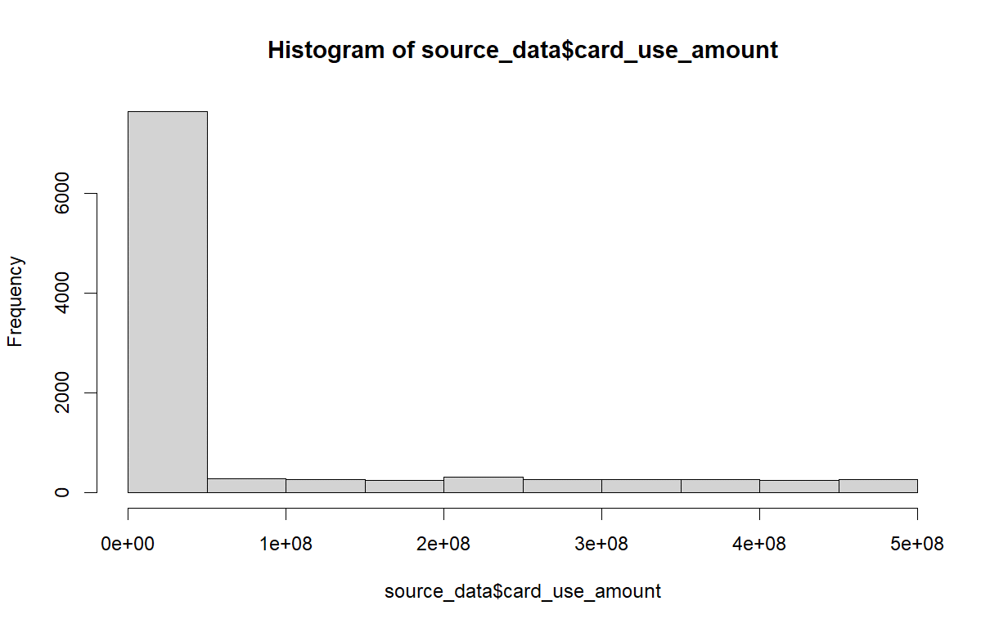
 |  |  |  | unpaind_laon_amount | 미상환대출금액 |  |  | 61 | 161 |  |  |  |  | 1.6 | 1
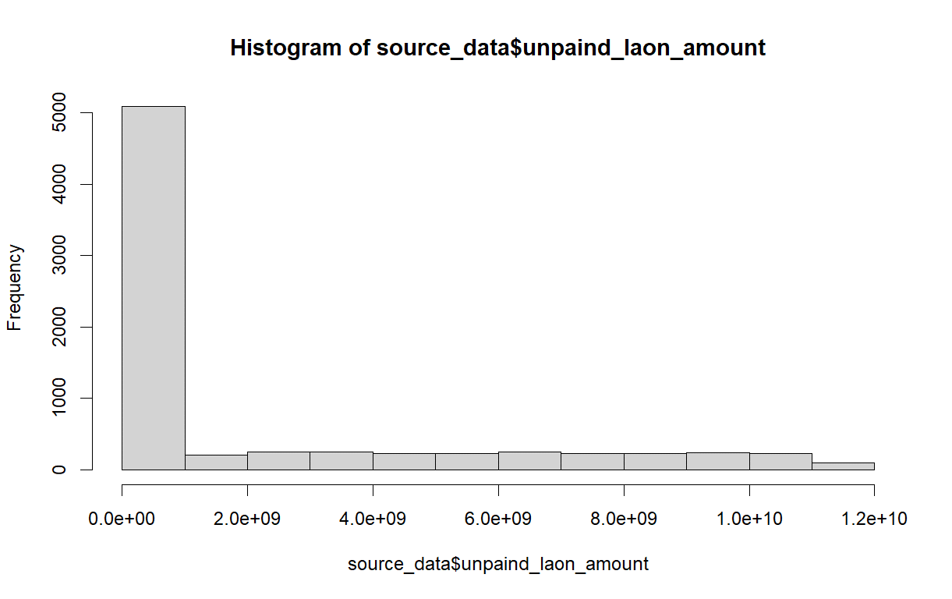
 |  |  |  |  |  |  |  | 62 | 138 |  |  |  |  | 1.603 | 1
 |  |  |  |  |  |  |  | 63 | 138 |  |  |  |  | 1.608 | 1
 |  |  |  |  |  |  |  | 64 | 157 |  |  |  |  | 1.616 | 1
 |  |  |  |  |  |  |  | 65 | 164 |  |  |  |  | 1.626 | 1
 |  |  |  |  |  |  |  | 66 | 137 |  |  |  |  | 1.658 | 1
 |  |  |  |  |  |  |  | 67 | 135 |  |  |  |  | 1.677 | 1
 |  |  |  |  |  |  |  | 68 | 161 |  |  |  |  | 1.681 | 1
 |  |  |  |  |  |  |  | 69 | 148 |  |  |  |  | 1.688 | 1
 |  |  |  |  |  |  |  | 70 | 70 |  |  |  |  | 1.692 | 1
 |  |  |  |  |  |  |  | 71 | 85 |  |  |  |  | 1.695 | 1
 |  |  |  |  |  |  |  | 72 | 72 |  |  |  |  | 1.698 | 1
 |  |  |  |  |  |  |  | 73 | 66 |  |  |  |  | 1.702 | 1
 |  |  |  |  |  |  |  | 74 | 60 |  |  |  |  | 1.708 | 1
 |  | card_cash_amount | 신용카드월현금서비스금액 |  |  |  |  | 75 | 62 |  |  |  |  | 1.709 | 1
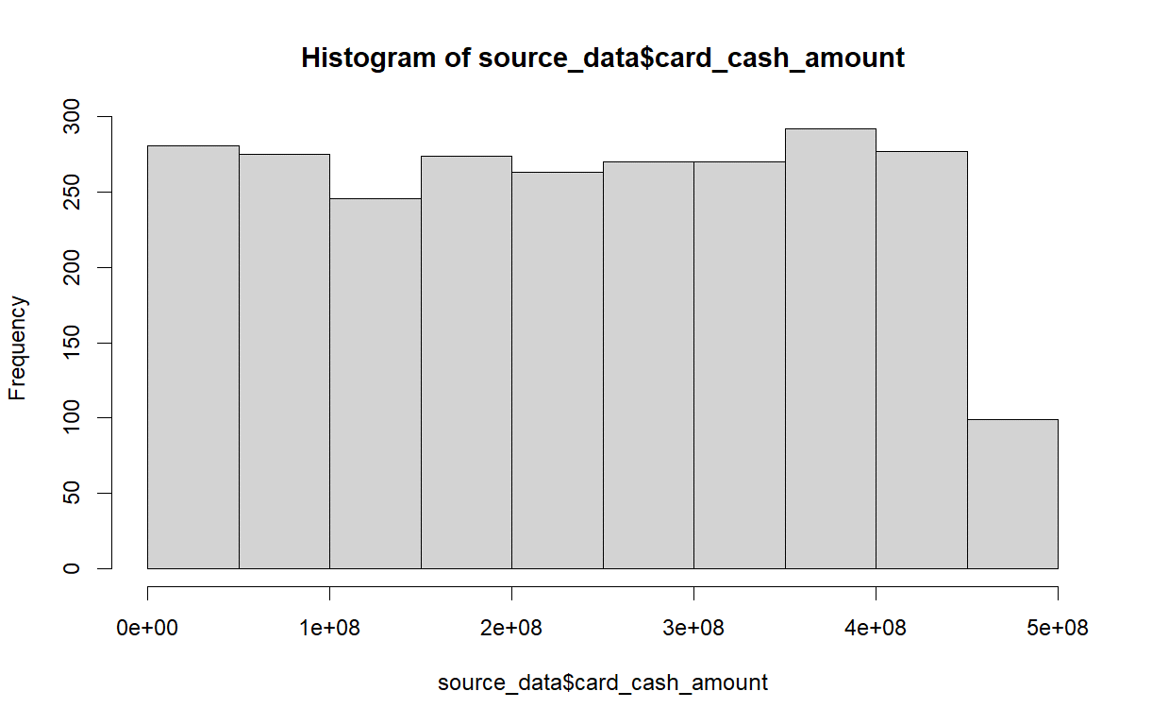
 |  |  |  |  |  |  |  | 76 | 90 |  |  |  |  | 1.721 | 1
 |  |  |  |  |  |  |  | 77 | 66 |  |  |  |  | 1.733 | 1
 |  |  |  |  |  |  |  | 78 | 86 |  |  |  |  | 1.736 | 1
 |  |  |  |  |  |  |  | 79 | 85 |  |  |  |  | 1.743 | 1
 |  |  |  |  |  |  |  | 80 | 33 |  |  |  |  | 1.768 | 1
 |  |  |  |  |  |  |  | 81 | 39 |  |  |  |  | 1.798 | 1
 |  |  |  |  |  |  |  | 82 | 48 |  |  |  |  | 1.801 | 1
 |  |  |  |  |  |  |  | 83 | 43 |  |  |  |  | 1.808 | 1
 |  |  |  |  |  |  |  | 84 | 43 |  |  |  |  | 1.812 | 1
 |  |  |  |  |  |  |  | 85 | 38 |  |  |  |  | 1.821 | 1
 |  |  |  |  |  |  |  | 86 | 35 |  |  |  |  | 1.829 | 1
 |  |  |  |  |  |  |  | 87 | 48 |  |  |  |  | 1.83 | 1
 |  |  |  |  |  |  |  | 88 | 36 |  |  |  |  | 1.851 | 1
 |  |  |  |  |  |  |  | 89 | 46 |  |  |  |  | 1.886 | 1
 |  |  |  |  |  |  |  | 90 | 5 |  |  |  |  | 1.908 | 1
 |  |  |  |  |  |  |  | 91 | 4 |  |  |  |  | 1.944 | 1
 |  |  |  |  |  |  |  | 92 | 8 |  |  |  |  | 1.958 | 1
 |  |  |  |  |  |  |  | 93 | 5 |  |  |  |  | 1.994 | 1
 |  |  |  |  |  |  |  | 94 | 4 |  |  |  |  | 1.995 | 1
 |  |  |  |  |  |  |  | 95 | 2 |  |  |  |  | 2.005 | 1
 |  |  |  |  |  |  |  | 96 | 13 |  |  |  |  | 2.027 | 1
 |  |  |  |  |  |  |  | 97 | 4 |  |  |  |  | 2.035 | 1
 |  |  |  |  |  |  |  | 98 | 7 |  |  |  |  | 2.053 | 1
 |  |  |  |  |  |  |  | 99 | 6 |  |  |  |  | 2.055 | 1
 |  |  |  |  |  |  |  | 100 | 1 |  |  |  |  | 2.056 | 1
 |  |  |  |  |  |  |  | 104 | 1 |  |  |  |  | 2.062 | 1
 |  |  |  |  |  |  |  | 109 | 2 |  |  |  |  | 2.07 | 1
 |  |  |  |  |  |  |  |  |  |  |  |  |  | 2.072 | 1
 |  |  |  |  |  |  |  |  |  |  |  |  |  | 2.089 | 1
 |  |  |  |  |  |  |  |  |  |  |  |  |  | 2.098 | 1
 |  |  |  |  |  |  |  |  |  |  |  |  |  | 2.108 | 1
 |  |  |  |  |  |  |  |  |  |  |  |  |  | 2.112 | 1
 |  |  |  |  |  |  |  |  |  |  |  |  |  | 2.122 | 1
 |  |  |  |  |  |  |  |  |  |  |  |  |  | 2.136 | 1
 |  |  |  |  |  |  |  |  |  |  |  |  |  | 2.166 | 1
 |  |  |  |  |  |  |  |  |  |  |  |  |  | 2.187 | 1
 |  |  |  |  |  |  |  |  |  |  |  |  |  | 2.221 | 1
 |  |  |  |  |  |  |  |  |  |  |  |  |  | 2.227 | 1
 |  |  |  |  |  |  |  |  |  |  |  |  |  | 2.25 | 1
 |  |  |  |  |  |  |  |  |  |  |  |  |  | 2.265 | 1
 |  |  |  |  |  |  |  |  |  |  |  |  |  | 2.267 | 1
 |  |  |  |  |  |  |  |  |  |  |  |  |  | 2.268 | 1
 |  |  |  |  |  |  |  |  |  |  |  |  |  | 2.275 | 1
 |  |  |  |  |  |  |  |  |  |  |  |  |  | 2.28 | 1
 |  |  |  |  |  |  |  |  |  |  |  |  |  | 2.288 | 1
 |  |  |  |  |  |  |  |  |  |  |  |  |  | 2.295 | 1
 |  |  |  |  |  |  |  |  |  |  |  |  |  | 2.309 | 1
 |  |  |  |  |  |  |  |  |  |  |  |  |  | 2.318 | 1
 |  |  |  |  |  |  |  |  |  |  |  |  |  | 2.33 | 1
 |  |  |  |  |  |  |  |  |  |  |  |  |  | 2.387 | 1
 |  |  |  |  |  |  |  |  |  |  |  |  |  | 2.39 | 1
 |  |  |  |  |  |  |  |  |  |  |  |  |  | 2.397 | 1
 |  |  |  |  |  |  |  |  |  |  |  |  |  | 2.42 | 1
 |  |  |  |  |  |  |  |  |  |  |  |  |  | 2.436 | 1
 |  |  |  |  |  |  |  |  |  |  |  |  |  | 2.444 | 1
 |  |  |  |  |  |  |  |  |  |  |  |  |  | 2.447 | 1
 |  |  |  |  |  |  |  |  |  |  |  |  |  | 2.454 | 1
 |  |  |  |  |  |  |  |  |  |  |  |  |  | 2.46 | 1
 |  |  |  |  |  |  |  |  |  |  |  |  |  | 2.467 | 1
 |  |  |  |  |  |  |  |  |  |  |  |  |  | 2.472 | 1
 |  |  |  |  |  |  |  |  |  |  |  |  |  | 2.482 | 1
 |  |  |  |  |  |  |  |  |  |  |  |  |  | 2.496 | 1
 |  |  |  |  |  |  |  |  |  |  |  |  |  | 2.501 | 1
 |  |  |  |  |  |  |  |  |  |  |  |  |  | 2.528 | 1
 |  |  |  |  |  |  |  |  |  |  |  |  |  | 2.533 | 1
 |  |  |  |  |  |  |  |  |  |  |  |  |  | 2.535 | 1
 |  |  |  |  |  |  |  |  |  |  |  |  |  | 2.582 | 1
 |  |  |  |  |  |  |  |  |  |  |  |  |  | 2.587 | 1
 |  |  |  |  |  |  |  |  |  |  |  |  |  | 2.592 | 1
 |  |  |  |  |  |  |  |  |  |  |  |  |  | 2.603 | 1
 |  |  |  |  |  |  |  |  |  |  |  |  |  | 2.612 | 1
 |  |  |  |  |  |  |  |  |  |  |  |  |  | 2.616 | 1
 |  |  |  |  |  |  |  |  |  |  |  |  |  | 2.62 | 1
 |  |  |  |  |  |  |  |  |  |  |  |  |  | 2.633 | 1
 |  |  |  |  |  |  |  |  |  |  |  |  |  | 2.639 | 1
 |  |  |  |  |  |  |  |  |  |  |  |  |  | 2.641 | 1
 |  |  |  |  |  |  |  |  |  |  |  |  |  | 2.643 | 1
 |  |  |  |  |  |  |  |  |  |  |  |  |  | 2.654 | 1
 |  |  |  |  |  |  |  |  |  |  |  |  |  | 2.665 | 1
 |  |  |  |  |  |  |  |  |  |  |  |  |  | 2.678 | 1
 |  |  |  |  |  |  |  |  |  |  |  |  |  | 2.698 | 1
 |  |  |  |  |  |  |  |  |  |  |  |  |  | 2.708 | 1
 |  |  |  |  |  |  |  |  |  |  |  |  |  | 2.713 | 1
 |  |  |  |  |  |  |  |  |  |  |  |  |  | 2.716 | 1
 |  |  |  |  |  |  |  |  |  |  |  |  |  | 2.717 | 1
 |  |  |  |  |  |  |  |  |  |  |  |  |  | 2.723 | 1
 |  |  |  |  |  |  |  |  |  |  |  |  |  | 2.739 | 1
 |  |  |  |  |  |  |  |  |  |  |  |  |  | 2.752 | 1
 |  |  |  |  |  |  |  |  |  |  |  |  |  | 2.756 | 1
 |  |  |  |  |  |  |  |  |  |  |  |  |  | 2.757 | 1
 |  |  |  |  |  |  |  |  |  |  |  |  |  | 2.769 | 1
 |  |  |  |  |  |  |  |  |  |  |  |  |  | 2.777 | 1
 |  |  |  |  |  |  |  |  |  |  |  |  |  | 2.778 | 1
 |  |  |  |  |  |  |  |  |  |  |  |  |  | 2.781 | 1
 |  |  |  |  |  |  |  |  |  |  |  |  |  | 2.786 | 1
 |  |  |  |  |  |  |  |  |  |  |  |  |  | 2.794 | 1
 |  |  |  |  |  |  |  |  |  |  |  |  |  | 2.826 | 1
 |  |  |  |  |  |  |  |  |  |  |  |  |  | 2.83 | 1
 |  |  |  |  |  |  |  |  |  |  |  |  |  | 2.832 | 1
 |  |  |  |  |  |  |  |  |  |  |  |  |  | 2.834 | 1
 |  |  |  |  |  |  |  |  |  |  |  |  |  | 2.847 | 1
 |  |  |  |  |  |  |  |  |  |  |  |  |  | 2.849 | 1
 |  |  |  |  |  |  |  |  |  |  |  |  |  | 2.855 | 1
 |  |  |  |  |  |  |  |  |  |  |  |  |  | 2.874 | 1
 |  |  |  |  |  |  |  |  |  |  |  |  |  | 2.906 | 1
 |  |  |  |  |  |  |  |  |  |  |  |  |  | 2.919 | 1
 |  |  |  |  |  |  |  |  |  |  |  |  |  | 2.929 | 1
 |  |  |  |  |  |  |  |  |  |  |  |  |  | 2.933 | 1
 |  |  |  |  |  |  |  |  |  |  |  |  |  | 2.942 | 1
 |  |  |  |  |  |  |  |  |  |  |  |  |  | 2.944 | 1
 |  |  |  |  |  |  |  |  |  |  |  |  |  | 2.962 | 1
 |  |  |  |  |  |  |  |  |  |  |  |  |  | 2.972 | 1
 |  |  |  |  |  |  |  |  |  |  |  |  |  | 2.978 | 1
 |  |  |  |  |  |  |  |  |  |  |  |  |  | 2.997 | 1
 |  |  |  |  |  |  |  |  |  |  |  |  |  | 2.999 | 1
 |  |  |  |  |  |  |  |  |  |  |  |  |  | 3.007 | 1
 |  |  |  |  |  |  |  |  |  |  |  |  |  | 3.035 | 1
 |  |  |  |  |  |  |  |  |  |  |  |  |  | 3.038 | 1
 |  |  |  |  |  |  |  |  |  |  |  |  |  | 3.05 | 1
 |  |  |  |  |  |  |  |  |  |  |  |  |  | 3.054 | 1
 |  |  |  |  |  |  |  |  |  |  |  |  |  | 3.061 | 1
 |  |  |  |  |  |  |  |  |  |  |  |  |  | 3.074 | 1
 |  |  |  |  |  |  |  |  |  |  |  |  |  | 3.075 | 1
 |  |  |  |  |  |  |  |  |  |  |  |  |  | 3.084 | 1
 |  |  |  |  |  |  |  |  |  |  |  |  |  | 3.089 | 1
 |  |  |  |  |  |  |  |  |  |  |  |  |  | 3.097 | 1
 |  |  |  |  |  |  |  |  |  |  |  |  |  | 3.11 | 1
 |  |  |  |  |  |  |  |  |  |  |  |  |  | 3.132 | 1
 |  |  |  |  |  |  |  |  |  |  |  |  |  | 3.138 | 1
 |  |  |  |  |  |  |  |  |  |  |  |  |  | 3.142 | 1
 |  |  |  |  |  |  |  |  |  |  |  |  |  | 3.149 | 1
 |  |  |  |  |  |  |  |  |  |  |  |  |  | 3.158 | 1
 |  |  |  |  |  |  |  |  |  |  |  |  |  | 3.159 | 1
 |  |  |  |  |  |  |  |  |  |  |  |  |  | 3.175 | 1
 |  |  |  |  |  |  |  |  |  |  |  |  |  | 3.193 | 1
 |  |  |  |  |  |  |  |  |  |  |  |  |  | 3.203 | 1
 |  |  |  |  |  |  |  |  |  |  |  |  |  | 3.213 | 1
 |  |  |  |  |  |  |  |  |  |  |  |  |  | 3.257 | 1
 |  |  |  |  |  |  |  |  |  |  |  |  |  | 3.279 | 1
 |  |  |  |  |  |  |  |  |  |  |  |  |  | 3.294 | 1
 |  |  |  |  |  |  |  |  |  |  |  |  |  | 3.305 | 1
 |  |  |  |  |  |  |  |  |  |  |  |  |  | 3.338 | 1
 |  |  |  |  |  |  |  |  |  |  |  |  |  | 3.346 | 1
 |  |  |  |  |  |  |  |  |  |  |  |  |  | 3.352 | 1
 |  |  |  |  |  |  |  |  |  |  |  |  |  | 3.353 | 1
 |  |  |  |  |  |  |  |  |  |  |  |  |  | 3.36 | 1
 |  |  |  |  |  |  |  |  |  |  |  |  |  | 3.394 | 1
 |  |  |  |  |  |  |  |  |  |  |  |  |  | 3.417 | 1
 |  |  |  |  |  |  |  |  |  |  |  |  |  | 3.418 | 1
 |  |  |  |  |  |  |  |  |  |  |  |  |  | 3.424 | 1
 |  |  |  |  |  |  |  |  |  |  |  |  |  | 3.442 | 1
 |  |  |  |  |  |  |  |  |  |  |  |  |  | 3.467 | 1
 |  |  |  |  |  |  |  |  |  |  |  |  |  | 3.473 | 1
 |  |  |  |  |  |  |  |  |  |  |  |  |  | 3.474 | 1
 |  |  |  |  |  |  |  |  |  |  |  |  |  | 3.489 | 1
 |  |  |  |  |  |  |  |  |  |  |  |  |  | 3.491 | 1
 |  |  |  |  |  |  |  |  |  |  |  |  |  | 3.496 | 1
 |  |  |  |  |  |  |  |  |  |  |  |  |  | 3.519 | 1
 |  |  |  |  |  |  |  |  |  |  |  |  |  | 3.531 | 1
 |  |  |  |  |  |  |  |  |  |  |  |  |  | 3.55 | 1
 |  |  |  |  |  |  |  |  |  |  |  |  |  | 3.556 | 1
 |  |  |  |  |  |  |  |  |  |  |  |  |  | 3.58 | 1
 |  |  |  |  |  |  |  |  |  |  |  |  |  | 3.596 | 1
 |  |  |  |  |  |  |  |  |  |  |  |  |  | 3.6 | 1
 |  |  |  |  |  |  |  |  |  |  |  |  |  | 3.606 | 1
 |  |  |  |  |  |  |  |  |  |  |  |  |  | 3.621 | 1
 |  |  |  |  |  |  |  |  |  |  |  |  |  | 3.663 | 1
 |  |  |  |  |  |  |  |  |  |  |  |  |  | 3.673 | 1
 |  |  |  |  |  |  |  |  |  |  |  |  |  | 3.68 | 1
 |  |  |  |  |  |  |  |  |  |  |  |  |  | 3.687 | 1
 |  |  |  |  |  |  |  |  |  |  |  |  |  | 3.717 | 1
 |  |  |  |  |  |  |  |  |  |  |  |  |  | 3.731 | 1
 |  |  |  |  |  |  |  |  |  |  |  |  |  | 3.738 | 1
 |  |  |  |  |  |  |  |  |  |  |  |  |  | 3.742 | 1
 |  |  |  |  |  |  |  |  |  |  |  |  |  | 3.744 | 1
 |  |  |  |  |  |  |  |  |  |  |  |  |  | 3.749 | 1
 |  |  |  |  |  |  |  |  |  |  |  |  |  | 3.75 | 1
 |  |  |  |  |  |  |  |  |  |  |  |  |  | 3.756 | 1
 |  |  |  |  |  |  |  |  |  |  |  |  |  | 3.758 | 1
 |  |  |  |  |  |  |  |  |  |  |  |  |  | 3.768 | 1
 |  |  |  |  |  |  |  |  |  |  |  |  |  | 3.785 | 1
 |  |  |  |  |  |  |  |  |  |  |  |  |  | 3.789 | 1
 |  |  |  |  |  |  |  |  |  |  |  |  |  | 3.804 | 1
 |  |  |  |  |  |  |  |  |  |  |  |  |  | 3.821 | 1
 |  |  |  |  |  |  |  |  |  |  |  |  |  | 3.828 | 1
 |  |  |  |  |  |  |  |  |  |  |  |  |  | 3.83 | 1
 |  |  |  |  |  |  |  |  |  |  |  |  |  | 3.834 | 1
 |  |  |  |  |  |  |  |  |  |  |  |  |  | 3.835 | 1
 |  |  |  |  |  |  |  |  |  |  |  |  |  | 3.836 | 1
 |  |  |  |  |  |  |  |  |  |  |  |  |  | 3.842 | 1
 |  |  |  |  |  |  |  |  |  |  |  |  |  | 3.85 | 1
 |  |  |  |  |  |  |  |  |  |  |  |  |  | 3.863 | 1
 |  |  |  |  |  |  |  |  |  |  |  |  |  | 3.865 | 1
 |  |  |  |  |  |  |  |  |  |  |  |  |  | 3.866 | 1
 |  |  |  |  |  |  |  |  |  |  |  |  |  | 3.888 | 1
 |  |  |  |  |  |  |  |  |  |  |  |  |  | 3.892 | 1
 |  |  |  |  |  |  |  |  |  |  |  |  |  | 3.93 | 1
 |  |  |  |  |  |  |  |  |  |  |  |  |  | 3.954 | 1
 |  |  |  |  |  |  |  |  |  |  |  |  |  | 3.956 | 1
 |  |  |  |  |  |  |  |  |  |  |  |  |  | 3.962 | 1
 |  |  |  |  |  |  |  |  |  |  |  |  |  | 3.973 | 1
 |  |  |  |  |  |  |  |  |  |  |  |  |  | 3.98 | 1
 |  |  |  |  |  |  |  |  |  |  |  |  |  | 3.999 | 1
 |  |  |  |  |  |  |  |  |  |  |  |  |  | 4 | 1
 |  |  |  |  |  |  |  |  |  |  |  |  |  | 4.007 | 1
 |  |  |  |  |  |  |  |  |  |  |  |  |  | 4.022 | 1
 |  |  |  |  |  |  |  |  |  |  |  |  |  | 4.027 | 1
 |  |  |  |  |  |  |  |  |  |  |  |  |  | 4.039 | 1
 |  |  |  |  |  |  |  |  |  |  |  |  |  | 4.04 | 1
 |  |  |  |  |  |  |  |  |  |  |  |  |  | 4.09 | 1
 |  |  |  |  |  |  |  |  |  |  |  |  |  | 4.103 | 1
 |  |  |  |  |  |  |  |  |  |  |  |  |  | 4.107 | 1

34
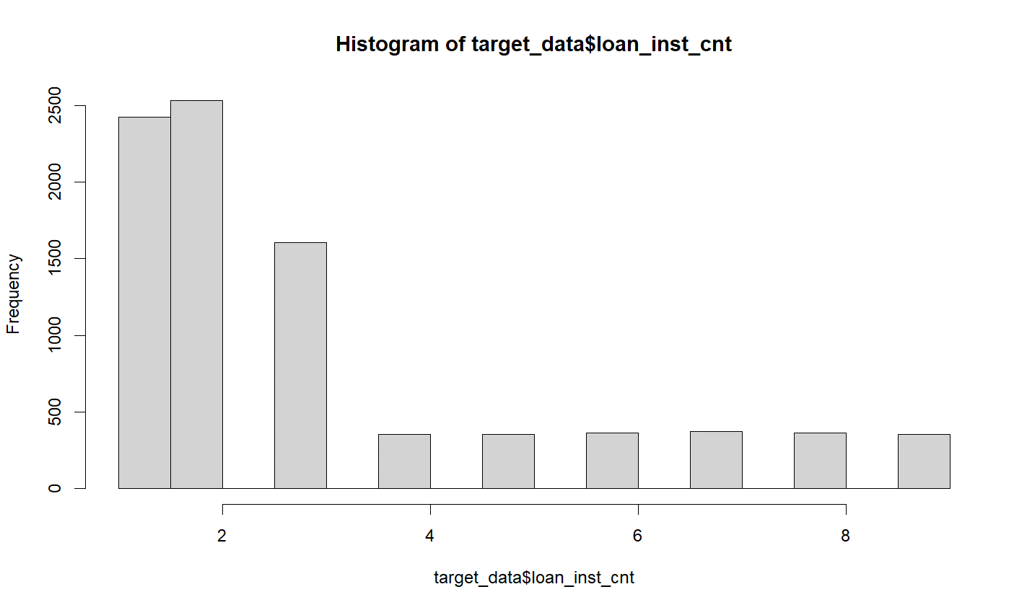
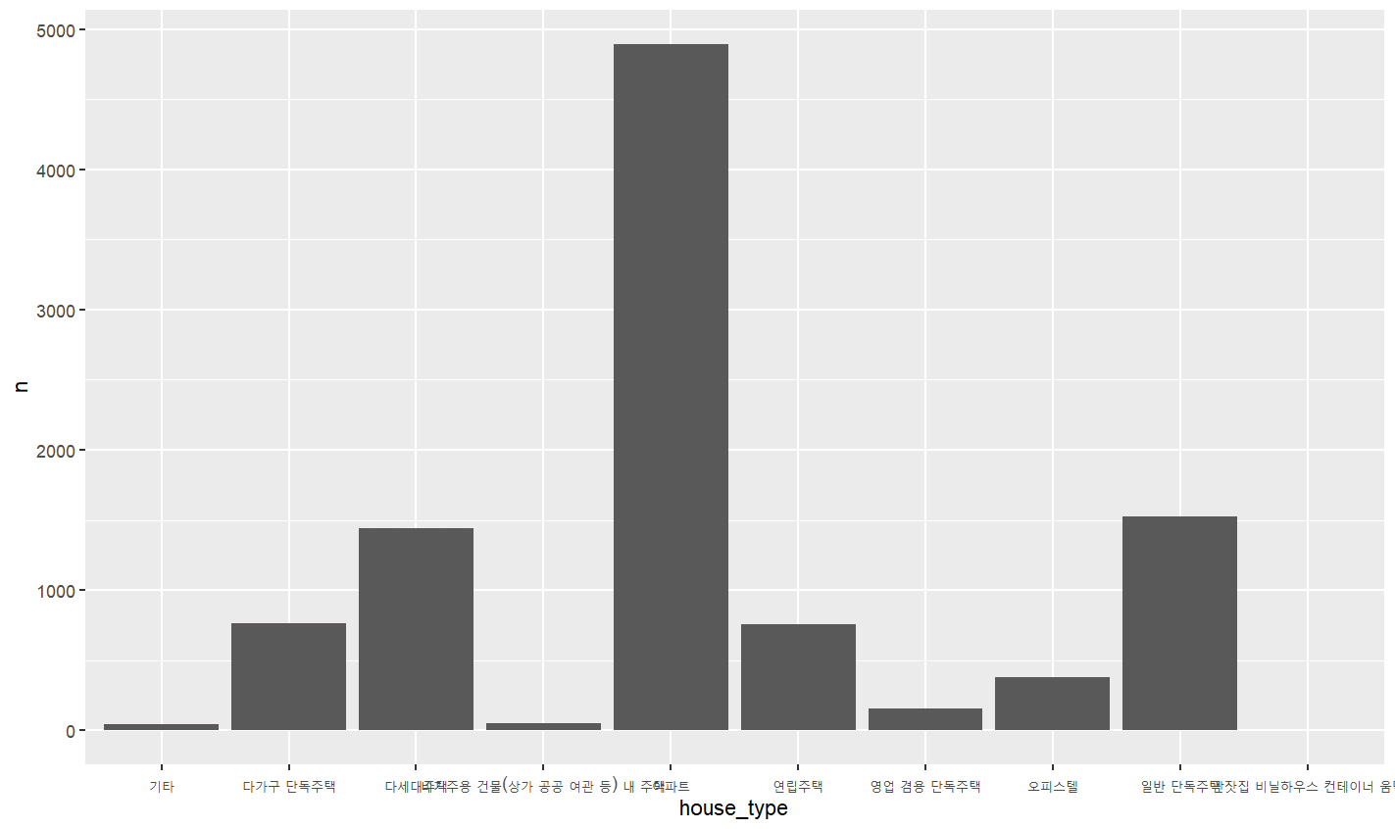
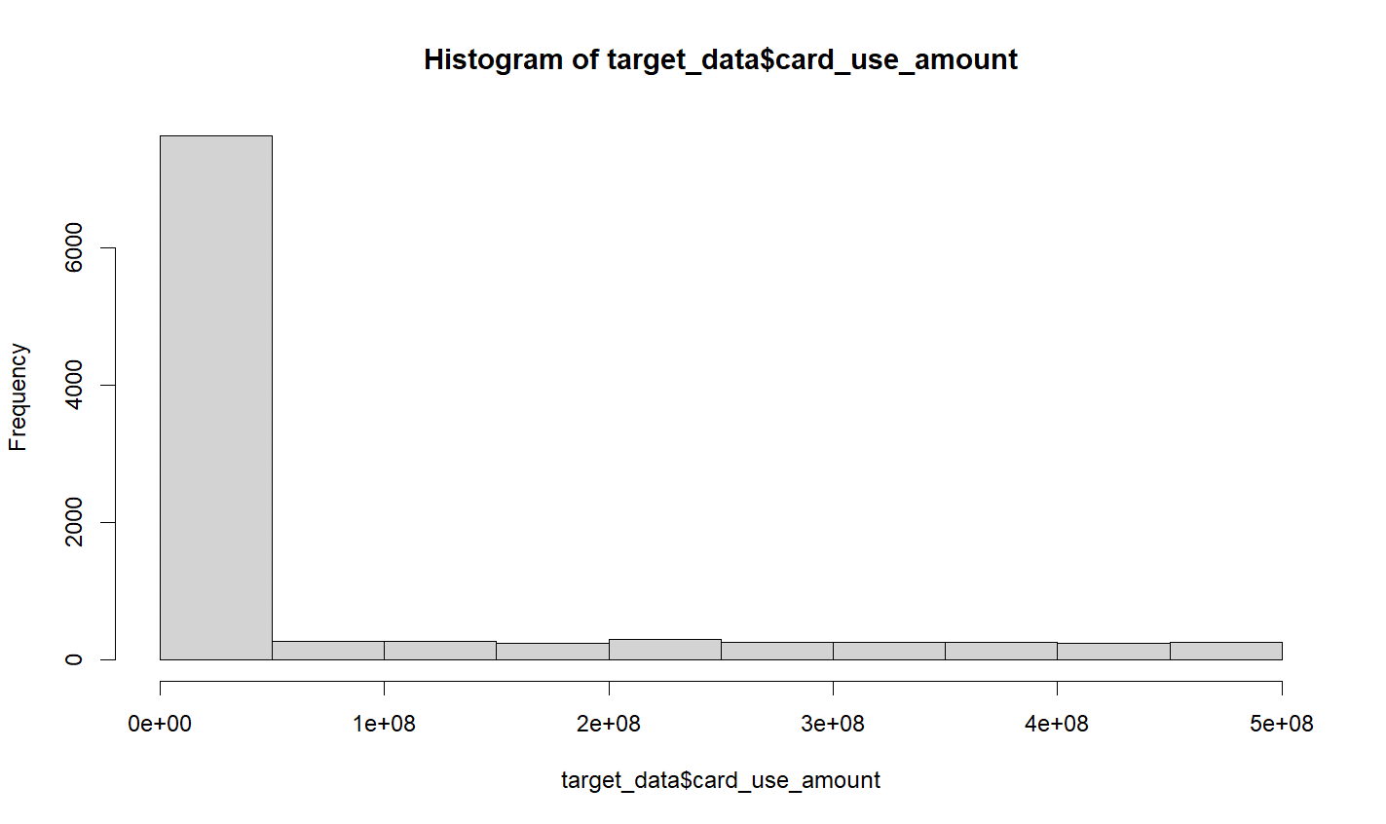
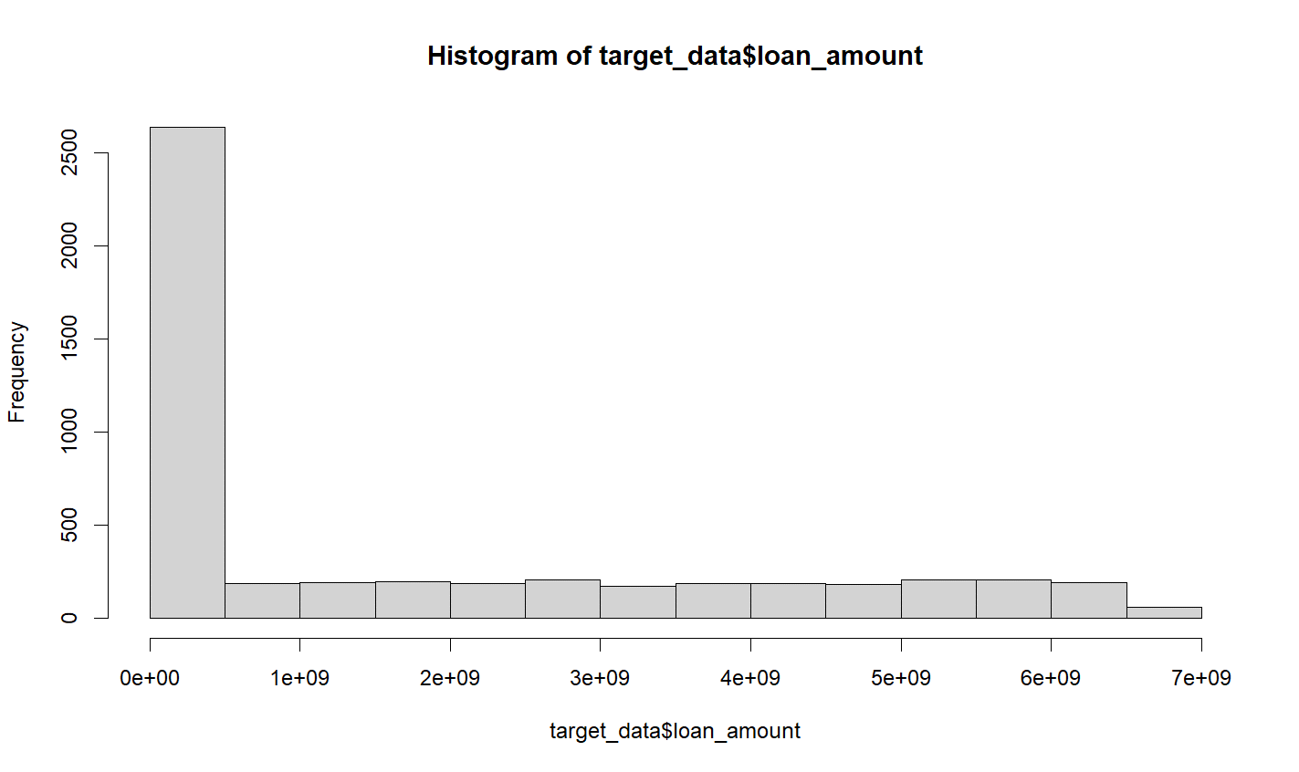
1 | SEQ | 순번 | 6 | house_type | 주거유형 | 11 | card_use_amount | 신용카드월사용금액 | 16 | loan_amount | 대출총금액
생략
2 | gender | 성별
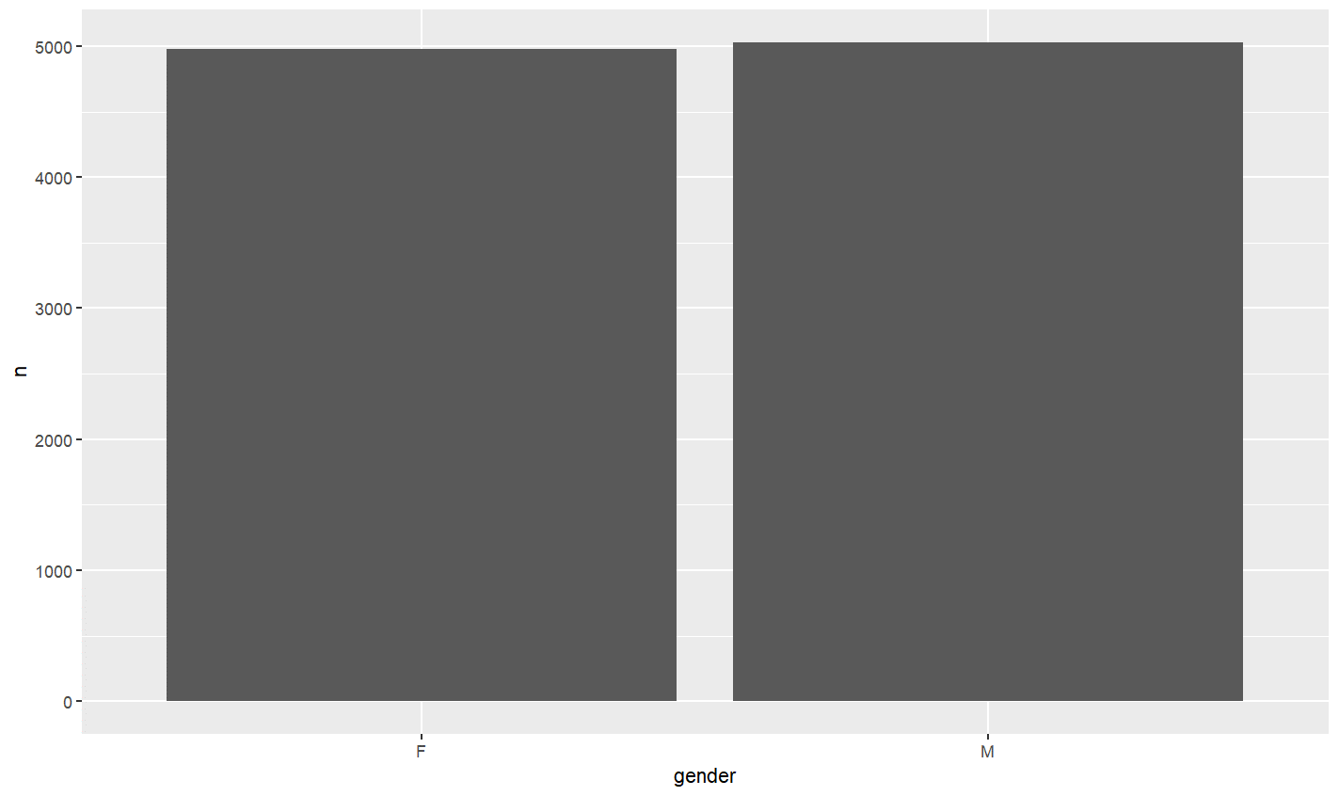

 |  |  | 7 | income_grade | 소득분위
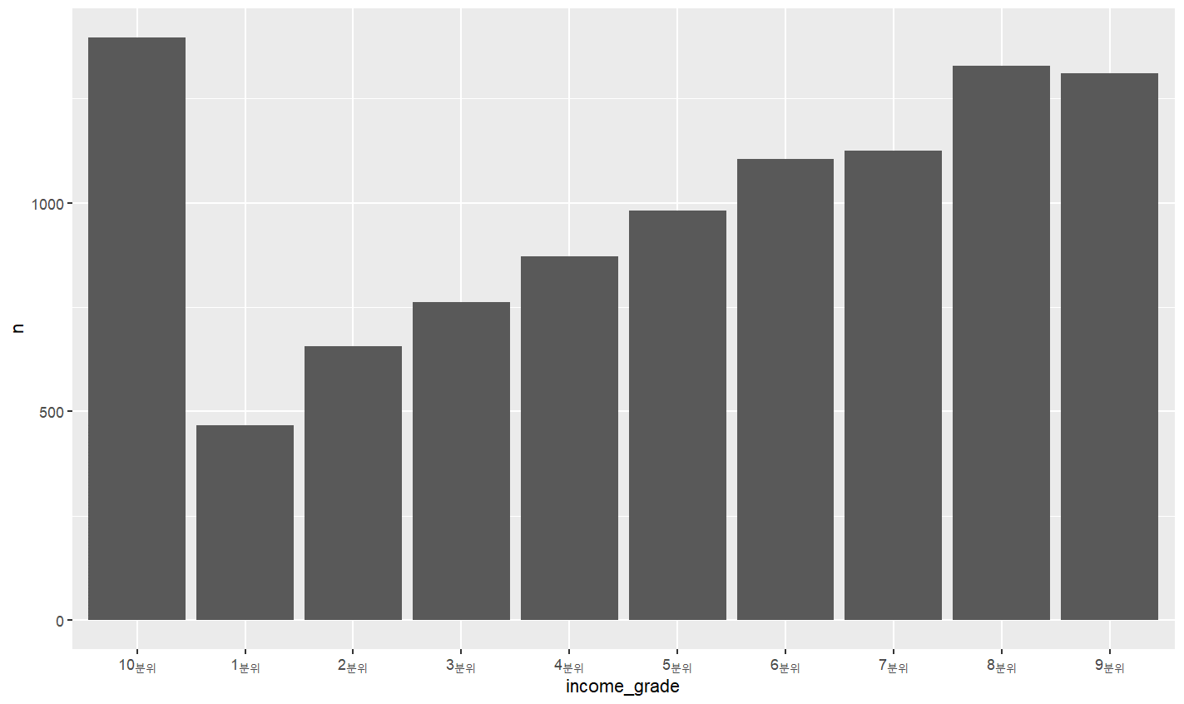
3 | age | 나이 |  |  |  | 12 | card_cash_amount | 신용카드월현금서비스금액
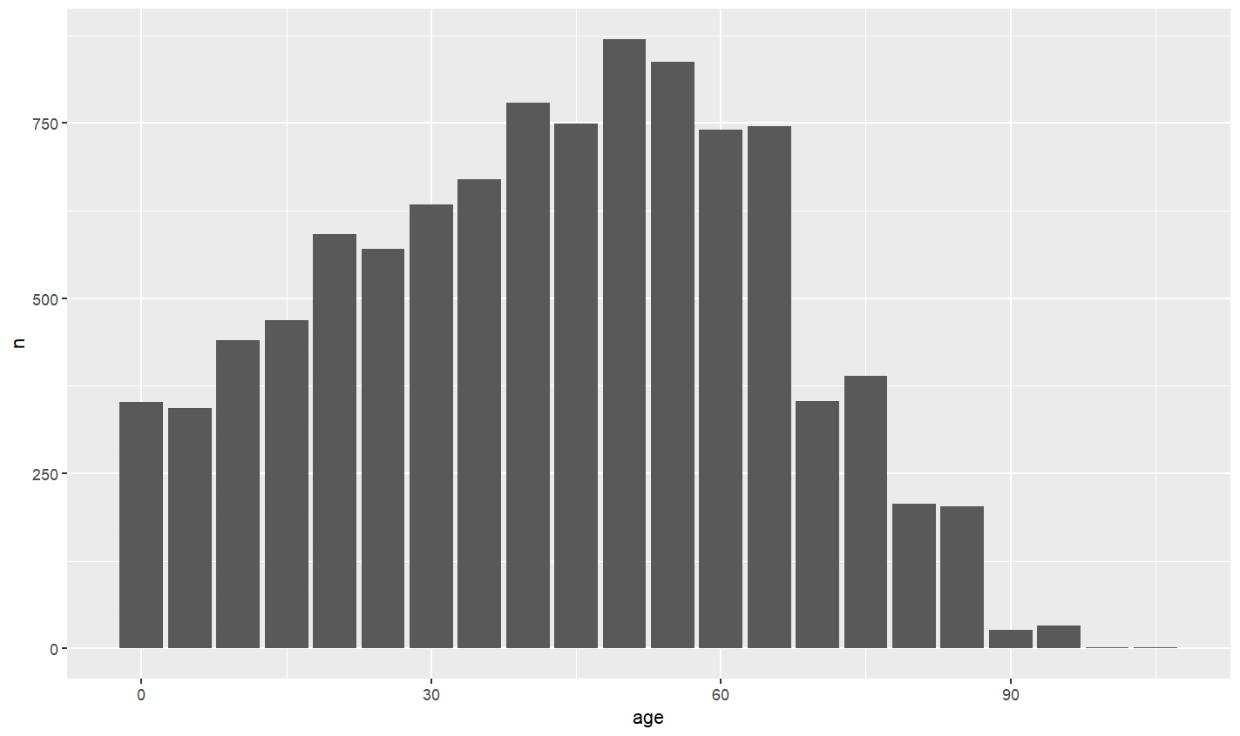
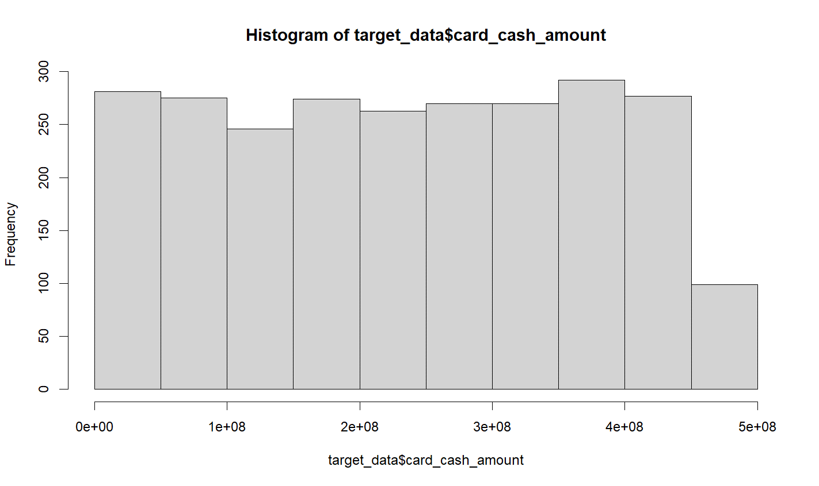

 |  |  |  |  |  |  |  |  | 17 | unpaind_laon_amount | 미상환대출금액
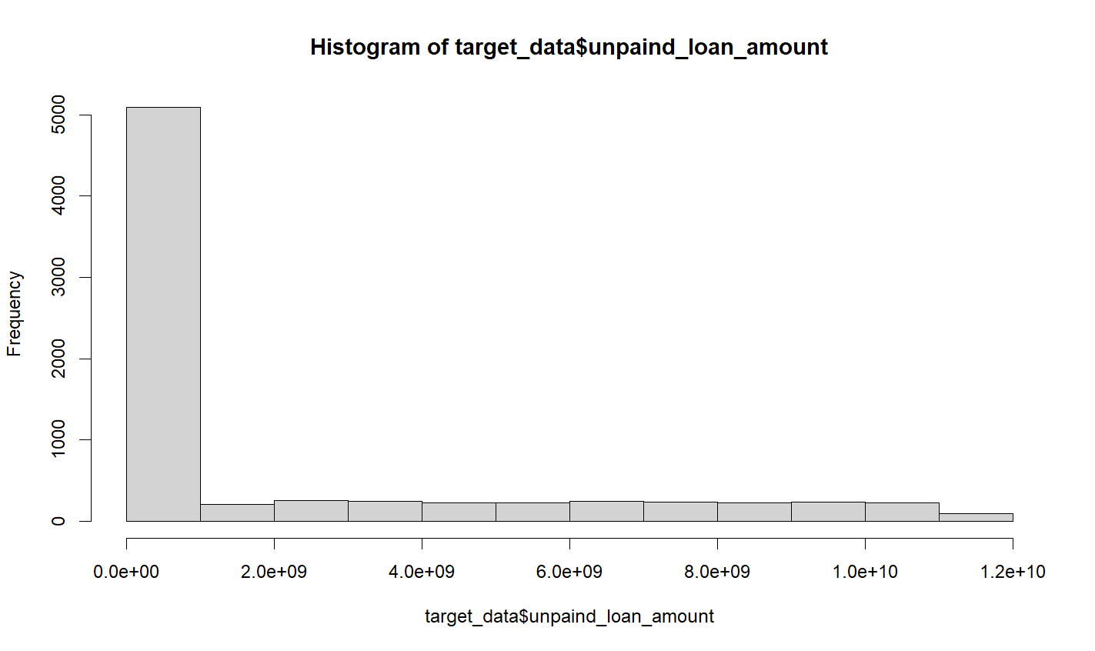

 |  |  | 8 | credit_score | 신용평가모델점수
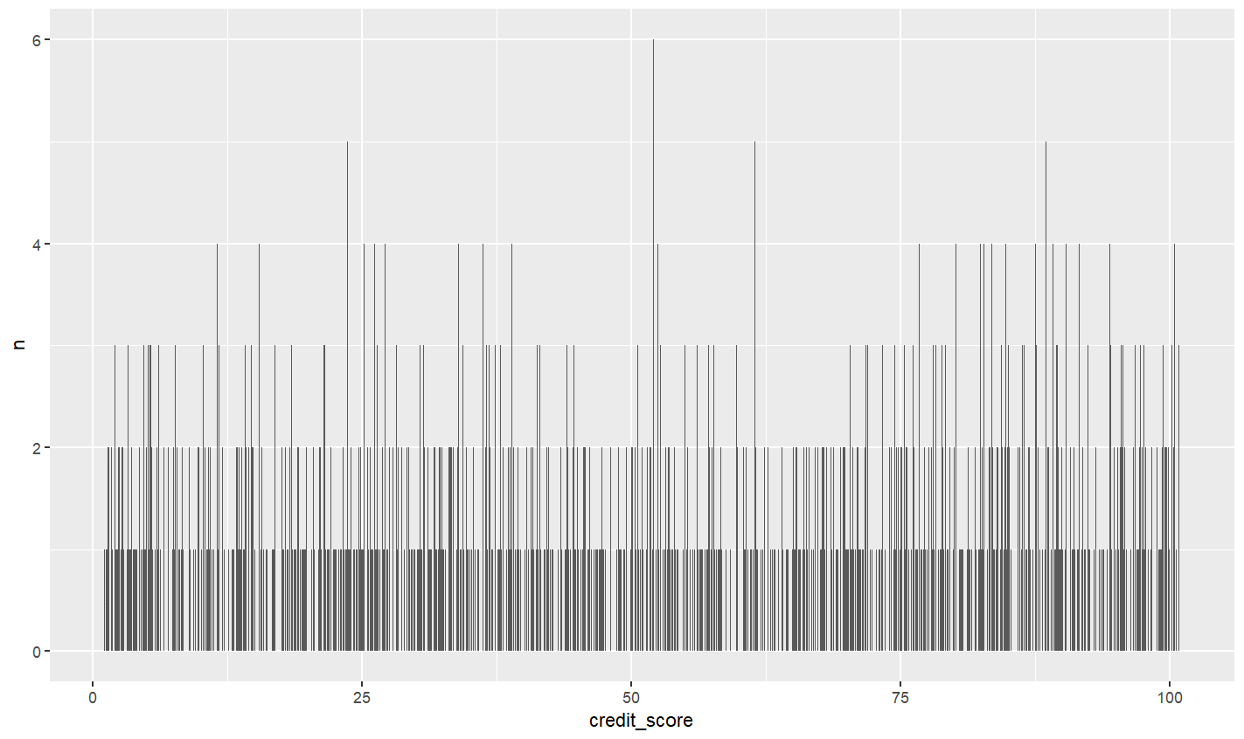
4 | address | 주소
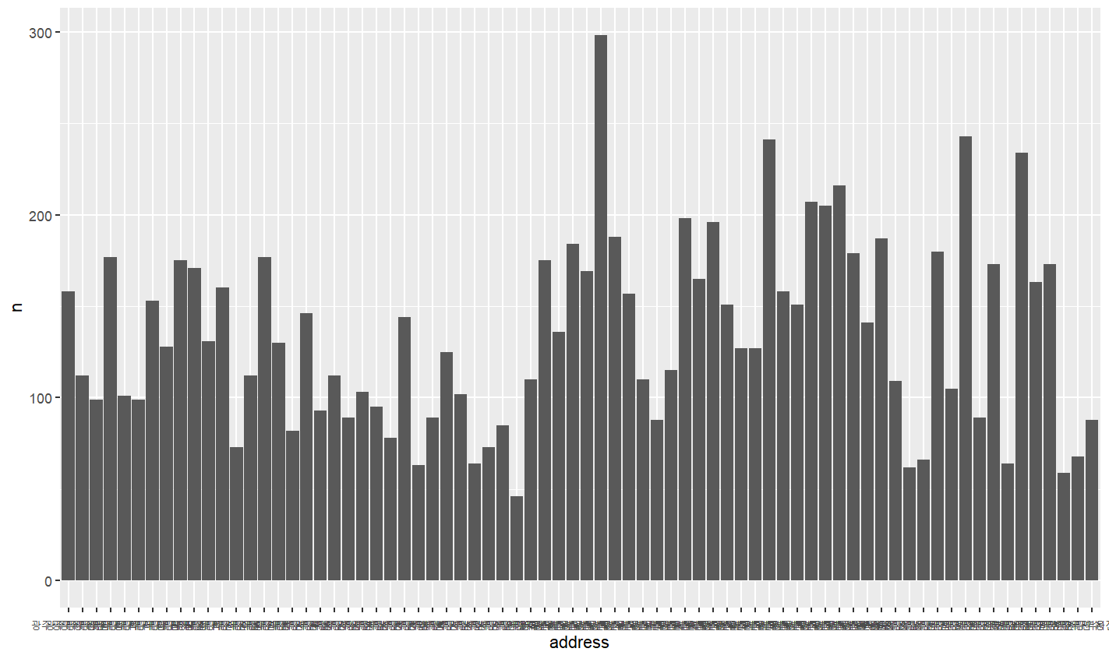

 |  |  |  |  |  | 13 | card_issue_cnt | 신용카드발급기관수
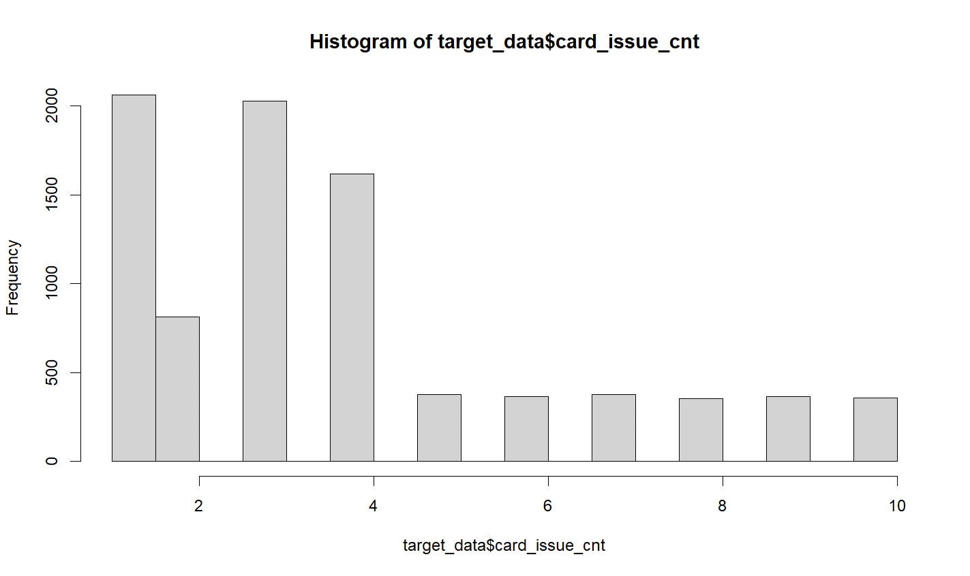

5 | work_adress | 직장주소 | 9 | repayment_risk | 상환위험지수
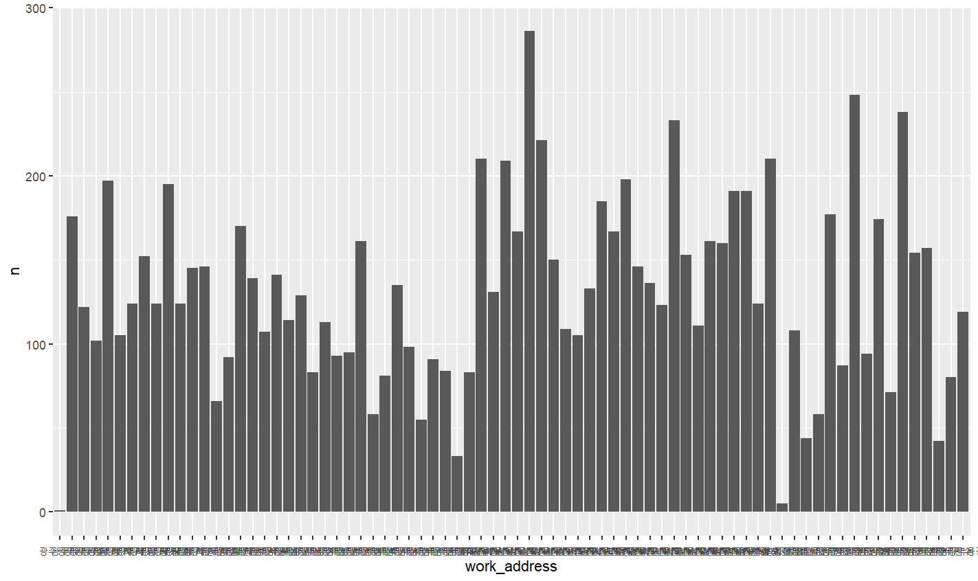
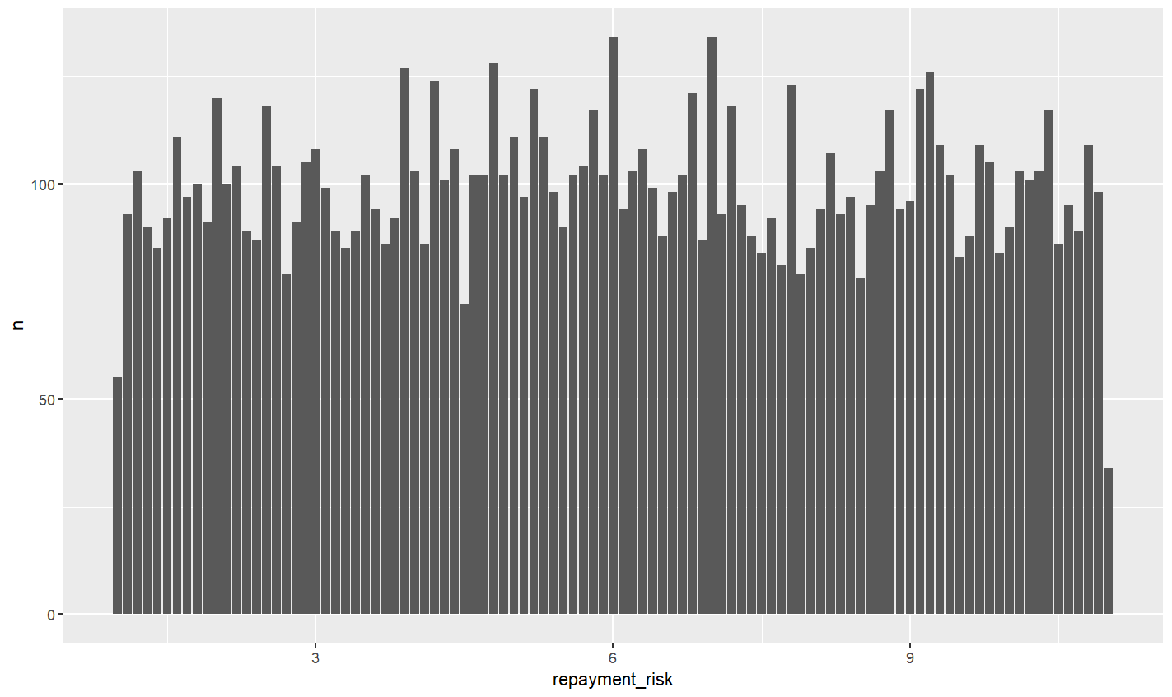

 |  |  |  |  |  | 14 | card_unterm_cnt | 미해지카드수
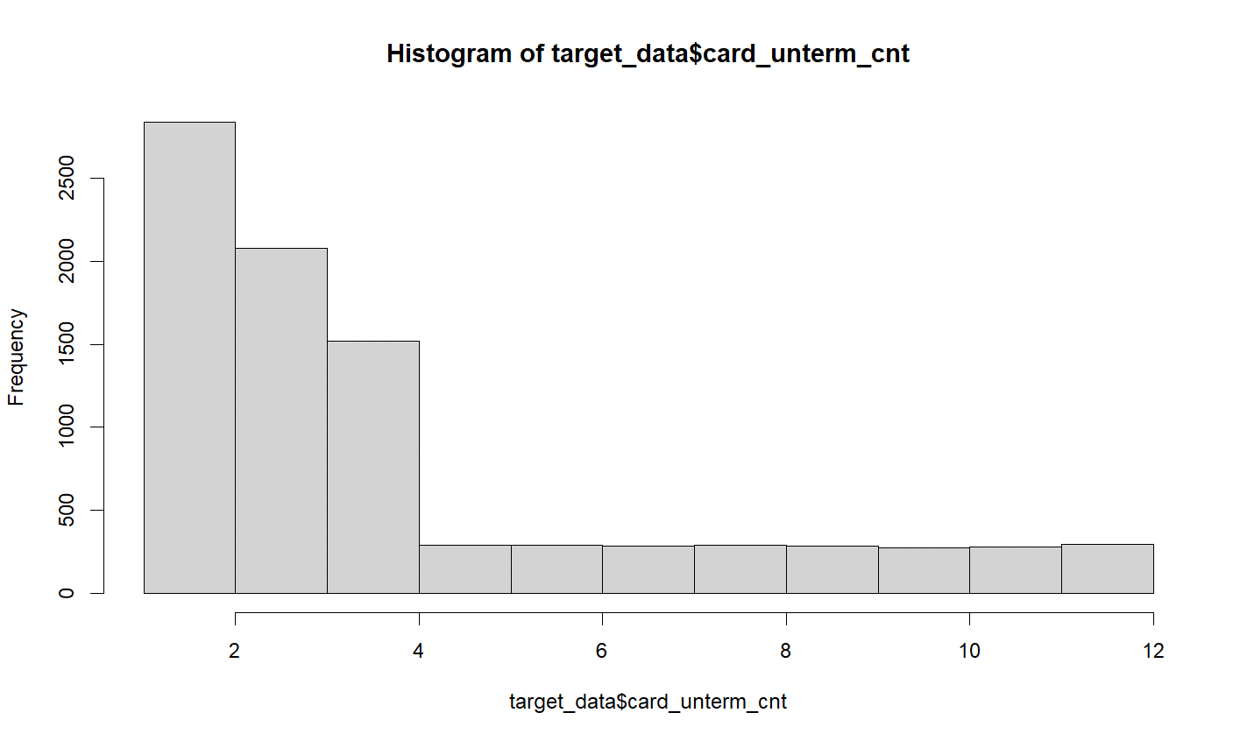

 |  |  | 10 | low_interest_score | 저금리스코어정보
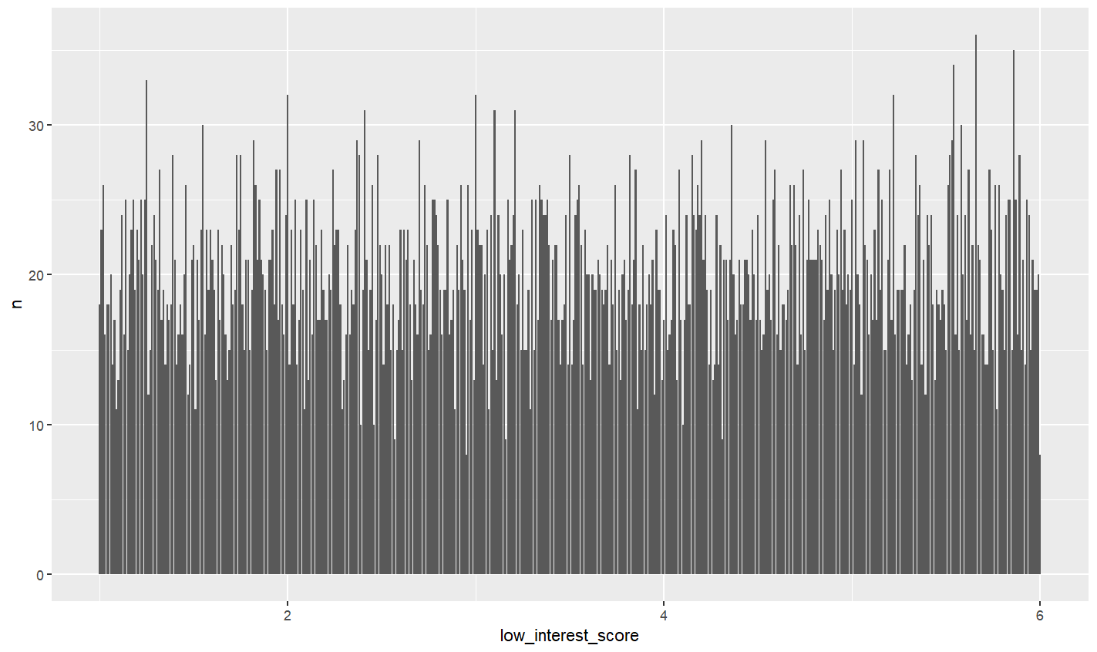

 |  |  |  |  |  | 15 | loan_inst_cnt | 대출기관수

